Sitzplan OG 1
 |  |  |  |  |  |  | 38a
1 | 3 | 9 | 11 |  |  |  | 38 | 42 | 44 | 46 | 48 | 52 | 54
2 | 4 | 10 | 13 |  |  |  | 39 | 43 | 45 | 47 | 49 | 53 | 55
5 | 7 | 12 | 14 |  |  |  | 40 |  |  |  | 50 | 57 | 56
6 | 8 | 12a |  |  |  |  | 41 |  |  |  | 51 | 58 | 56a
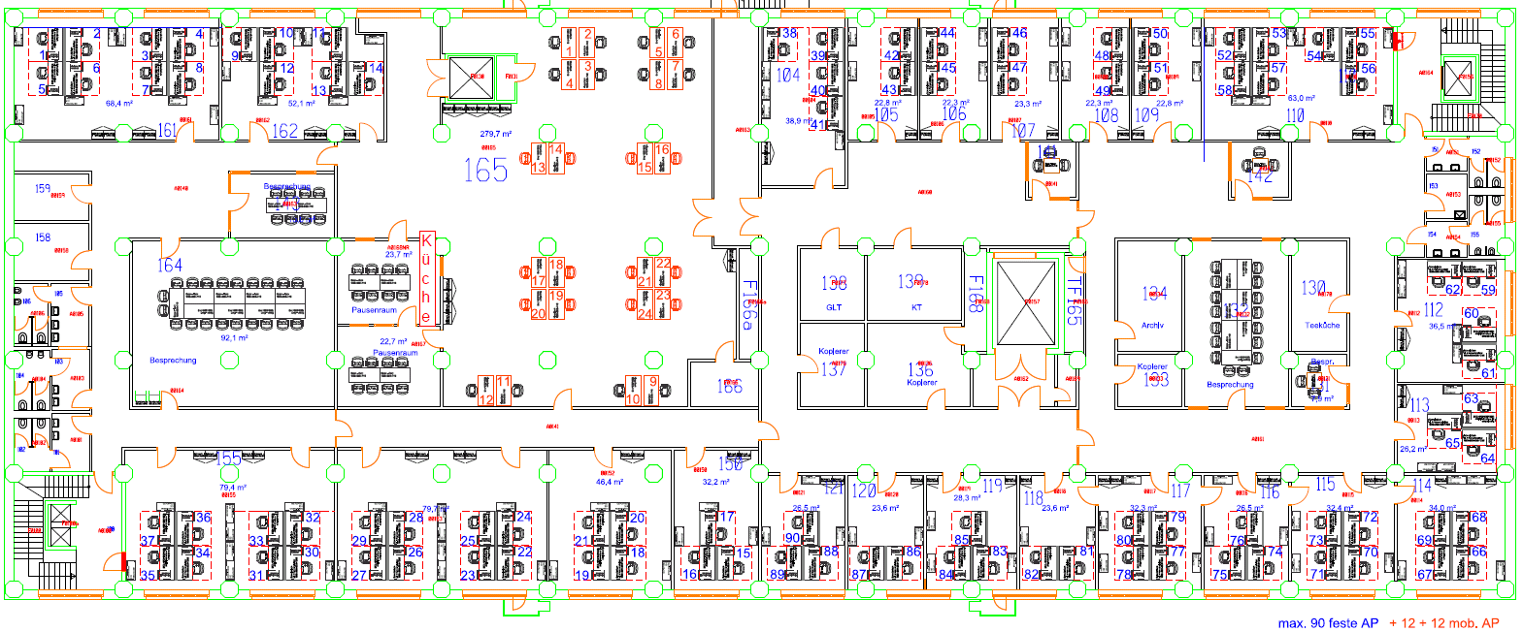

 |  |  |  |  |  |  |  |  |  |  |  |  |  |  | 62 | 59

 |  |  |  |  |  |  |  |  |  |  |  |  |  |  | 60 | 61

 |  |  |  |  |  |  |  |  |  |  |  |  |  |  |  | 63
 |  |  |  |  |  |  |  |  |  |  |  |  |  |  | 65 | 64

 | 34 | 30 | 26 | 22 | 18 | 15 | 88 | 86 | 83 | 81 | 77 | 74 | 70 | 66
 | 35 | 31 | 27 | 23 | 19 | 16 | 89 | 87 | 84 | 82 | 78 | 75 | 71 | 67
 | 36 | 32 | 28 | 24 | 20 | 17 | 90 | 87a | 85 | 82a | 79 | 76 | 72 | 68
 | 37 | 33 | 29 | 25 | 21 |  |  |  |  |  | 80 |  | 73 | 69

Legende:
 | Proc-Fläche
 | noch belegte Fläche durch ITFL

rote ,,a'' Plätze werden in Raum hinzugestellt

